Sheet1
 | 由于原则上需要tips显示的界面多为养成和兑换，及合成界面,等需要有道具消耗的功能界面。
 | 因此道具tips途径只会在养成界面，合成界面等出现。
则需要显示tips图标的地方为

 | 装备强化
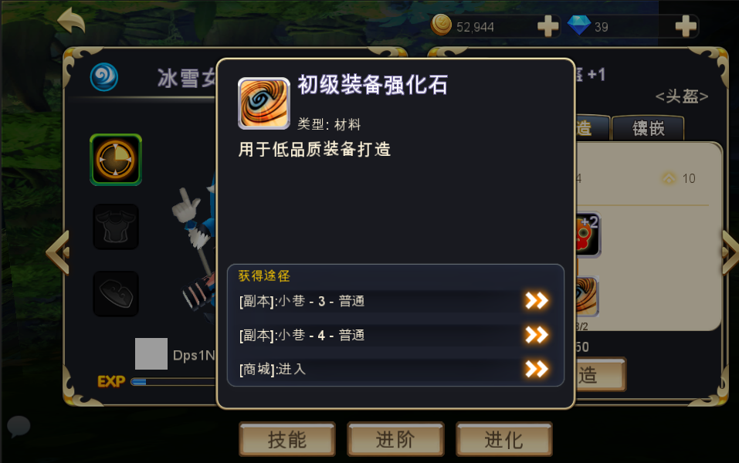

 | 宠物经验
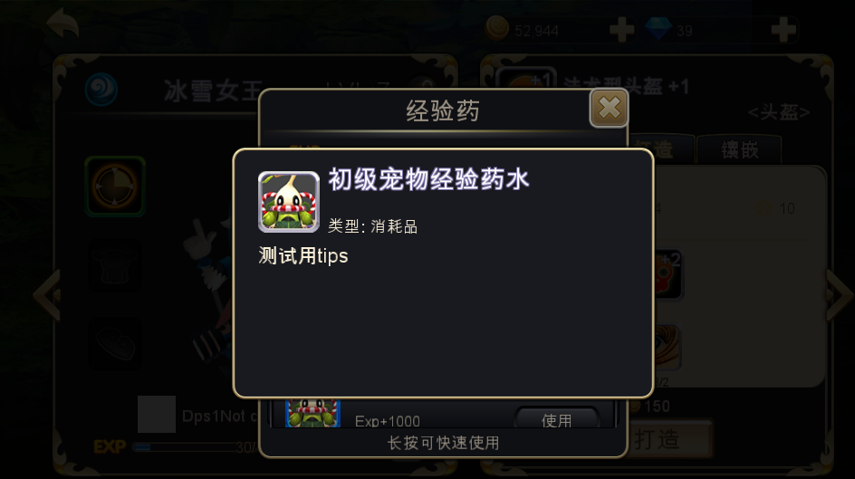

 | 装备开孔
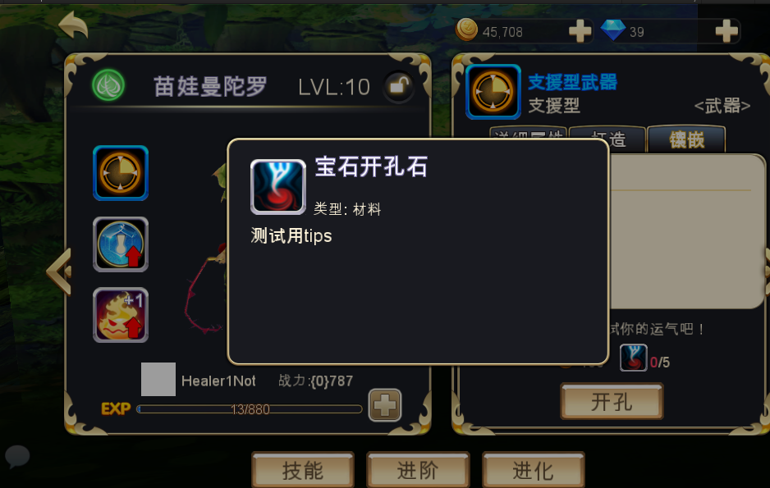

 | 装备镶嵌
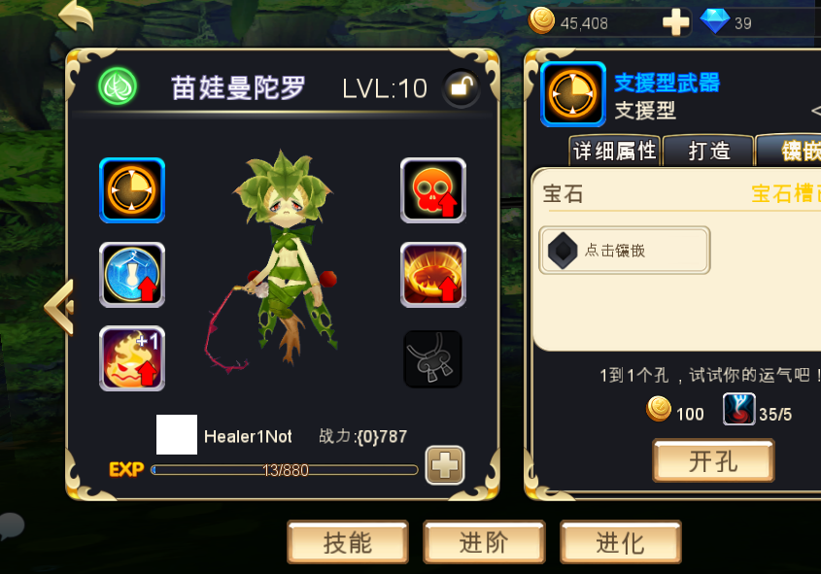

 | 宠物进阶
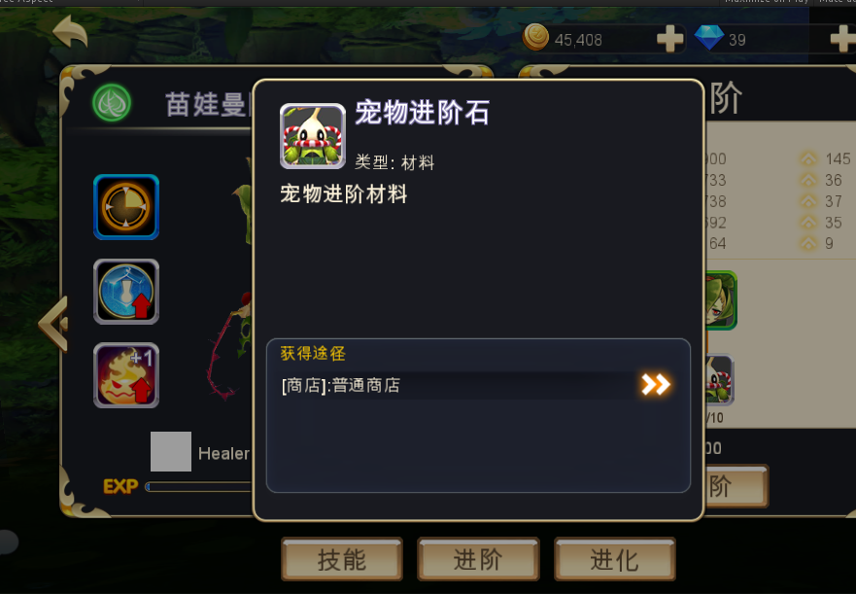

 | 宠物合成
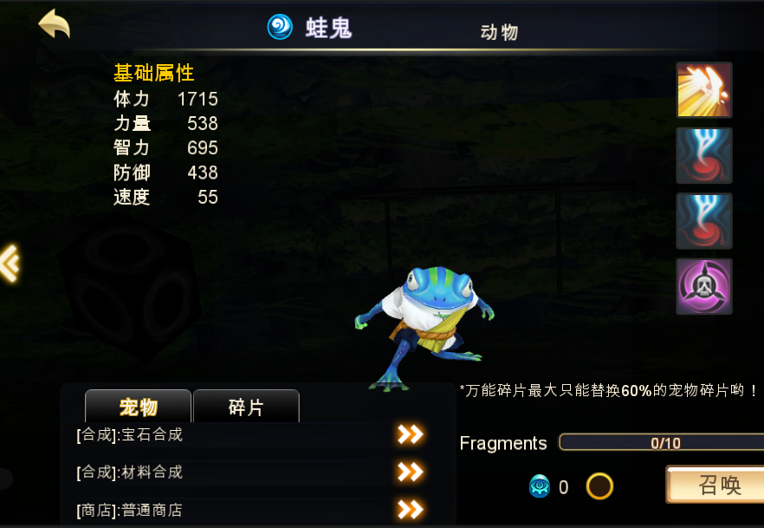

 | 道具合成
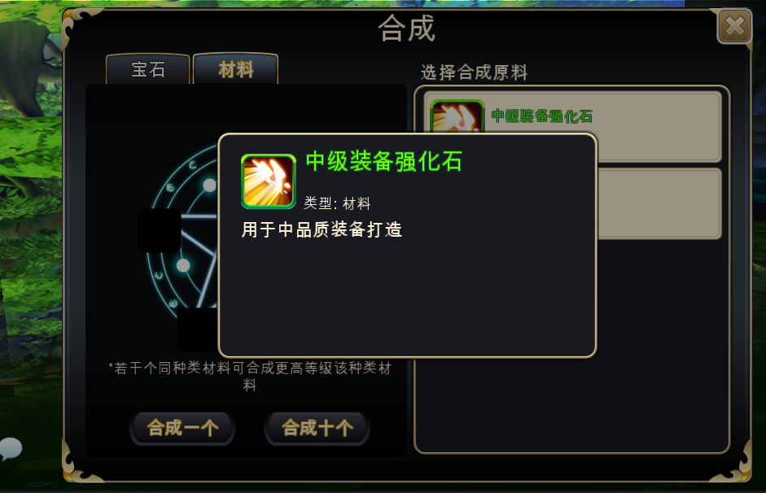

 | 背包界面

 | 宝箱钥匙购买界面

 | 后续会更新
 | 其他界面预期如照妖镜养成界面，宠物进化界面等。

